3 PROY
PROYECTOS
2022-09-09
Valores de flujos ordenados cronologicamente |  |  |  |  |  |  |  |  |  |  |  |  |  |  |  |  | debe?
 |  |  |  |  |  |  |  |  |  |  |  |  |  |  | A | Momento | saldo al nicio | intereses | capital | cuota
INVERSION [ primer flujo es negativo ] | SIMPLE | (-, +, +, +) |  |  |  |  |  |  |  |  |  |  |  | Proyecto W |  | 1 | 1000 | 0 | 6000 | 6000
 |  |  |  |  |  |  |  |  |  |  |  |  |  | -£1,000.00 |  | 2 | -5000 | 0 | -11000 | -11000
 | NO SIMPLE | (-, -, -, ... , +, +, +) |  |  |  | NORMAL | UN SOLO CAMBIO DE SIGNO |  |  |  |  |  |  | £6,000.00 |  | 3 | 6000 | 0 | 6000 | 6000
 |  |  |  |  |  | NO NORMAL | MAS DE UN CAMBIO DE SIGNO | NO PUEDO CALCULAR RENTABILIDAD |  |  |  |  |  | -£11,000.00 |  |  |  |  | 1000
FINANCIACION [ primer flujo es positivo ] | SIMPLE | (+, -, -, -) |  |  |  |  |  |  |  |  |  |  |  | £6,000.00

 | NO SIMPLE | ( +, +, +, ... , -, -, -) |  |  |  | NORMAL | UN SOLO CAMBIO DE SIGNO |  |  |  |  |  | A | 0% | B | Momento | saldo al nicio | intereses | capital | cuota
 |  |  |  |  |  | NO NORMAL | MAS DE UN CAMBIO DE SIGNO | NO PUEDO CALCULAR RENTABILIDAD |  |  | RENTABILIDAD = i = c1/c0 -1 |  | B | 100% |  | 1 | 1000 | 1000 | 5000 | 6000
 |  |  |  |  |  |  |  |  |  |  |  |  | C | 200% |  | 2 | -4000 | -4000 | -7000 | -11000
Decisión Tipo I |  |  |  |  |  |  | Decisión Tipo II para proyectos de inversión simples |  |  |  |  |  |  |  |  | 3 | 3000 | 3000 | 3000 | 6000
 | inversion no simple no normal |  |  |  |  |  |  |  |  |  |  |  |  |  |  |  |  |  | 1000
Año | Proyecto V | Proyecto W | Proyecto X | Proyecto Y | Proyecto Z |  | Año | Proyecto E | Proyecto F | Proyecto G | Proyecto H |  |  |  | C | Momento | saldo al nicio | intereses | capital | cuota
0 | -£5,000.00 | -£1,000.00 | -£365.00 | -£900.00 | -£900.00 |  | 0 | -£100,000.00 | -£100,000.00 | -£100,000.00 | -£50,000.00 |  |  |  |  | 1 | 1000 | 2000 | 4000 | 6000
1 | £20,000.00 | £6,000.00 | £200.00 | £100.00 | -£100.00 |  | 1 | £10,000.00 | £- | £50,000.00 | £5,500.00 |  |  |  |  | 2 | -3000 | -6000 | -5000 | -11000
2 | -£24,000.00 | -£11,000.00 | £200.00 | £100.00 | £100.00 |  | 2 | £10,000.00 | £- | £40,000.00 | £5,500.00 |  |  |  |  | 3 | 2000 | 4000 | 2000 | 6000
3 |  | £6,000.00 | £200.00 | £400.00 | £500.00 |  | 3 | £10,000.00 | £- | £25,000.00 | £5,500.00 |  |  |  |  |  |  |  | 1000
4 |  | 0% | £200.00 | £800.00 | £900.00 |  | 4 | £10,000.00 | £- | £8,000.00 | £5,500.00
5 | rendimiento | 100% | £200.00 |  |  |  | 5 | £110,000.00 | £161,051.00 | £5,000.00 | £55,500.00
6 | de pry w |  | -£200.00 |  |  |  | TIR (TEA) | 10.00% | 10.00% | 13.31% | 11.00%
7 | no genera tasa |  | -£200.00
8 | es polinom |  | -£200.00 |  |  |  | VAN (6%) | $ 16,849.46 | $ 20,346.68 | $ 13,833.19 | $ 10,530.91
9 | grado 3 |  | -£200.00 |  |  |  | VAN (10%)
10 |  |  | -£200.00 |  |  |  | VAN (13%)
11 |  |  | £-
12 |  |  | £-
13 |  |  | £- |  |  |  | En proyectos de inversión, incluso simples, mayor TIR no implica mayor VAN cuando los proyectos difieren
14 |  |  | £- |  |  |  | en una o más de las siguientes características:
15 |  |  | £- |  |  |  | 1) Escala
16 |  |  | £- |  |  |  | 2) Estructura temporal de los flujos de fondos
17 |  |  | £- |  |  |  | 3) Rentabilidad exigida (costo de oportunidad del capital o tasa de descuento)
18 |  |  | £-
19 |  |  | £-
20 |  |  | £400.00

TIR (TEA) |  |  | 16.79%
 |  |  | 1.54%
 |  |  | 26.00%

 |  |  | van = incremento en la riqueza
 |  |  | VAN si se puede medir para los no normales
 |  |  | los no normales solo tienen prolema para su rentabilidad

costo de capital
para el descuento delos flujos es el promedio ponderado de la tasa a la que se tomo deuda y la que exigen los inversoores para capital propio
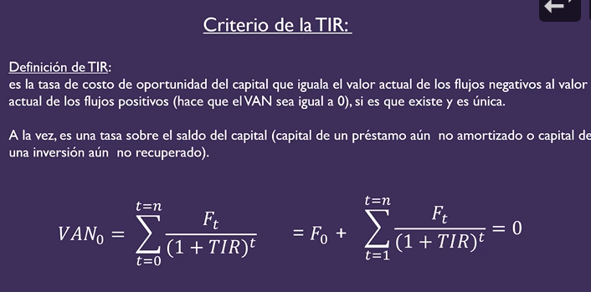

 |  |  |  | TIR | Tir es la que hace van 0 |  | la que al despejar lo que efectivamente sucede |  |  | a partir de los flujos |  | es propio del proyecto
 |  |  |  | CDC | costo de capital es el que exige o promete |  |  | la exigida | viene de algo fuera , l que pide, algo EXTERNO

 |  |  |  |  | INVERSION | vale la pena si cdc es menor que la TIR
 |  |  |  |  | FINANCIACION | cdc sea lo mas altro posible |  | quiero tir sea alta y CDC baja

 |  |  |  |  |  |  | si el proyecto tiene varias cosas[inversion y financiacion] en distintos momentos no sabes qeu te conviene
 |  |  |  |  |  |  | solo usando tir porque en una situacion queres alto y otro bajo
 |  |  |  |  |  |  | podes hacerlo con intervalos

2022-09-13
TIR MODIFICADA

Proyecto W
-£1,000.00
£6,000.00
-£11,000.00
£6,000.00

2022-09-16
TIPO 0 Y TIPO 1 |  | VALOR ACTUAL
las formulas usuale son de tipo 0 = ej = renta de cuotas variables [o constantes g=0]

V.A. tipo 0 = | si el precio/valor presente está uin periodo antes de cobrar los dividendos de inversion - capital que me prestarian un periodo antes de cobrar la priumera cuota
v.a tipo 1 = | valor en el momento de la primera

V.F. tipo 0 = | VALOR QUE SE REUNIRIA AL MOMENTO DEL ULTIMO DEPOSITO
v.f. tipo 1 = | un momento despues de la ultima cuota

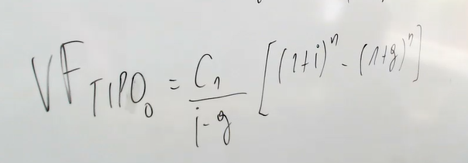
 |  | VALOR FUTURO

 | EJERICIOS

2022-10-04

 | EJERCICIOS DEL PARCIAL

6 PROYECCION CONTABLE
2022-11-04

FLUJOS DE FONDOS: |  |  |  |  |  |  |  |  |  |  | En la evaluación de proyectos de inversión es fundamental, si el objetivo del proyecto es generar valor o riqueza:

dinero percibido en un período |  |  |  |  |  |  |  |  |  |  | 1) Descontar Flujos de Fondos, no Resultados Contables.

 |  |  |  |  |  |  |  |  |  |  | 2) Basarse en flujos de fondos incrementales. Flujos incrementales t = Flujos CON proyecto t - Flujos SIN proyecto t
FLUJOS DE FONDOS INCREMENTALES:
 |  |  |  |  |  |  |  |  |  |  | 3) Tener en cuenta todo costo de oportunidad.
dinero percibido o que se espera percibir en un período, pero solamente en la medida de que un proyecto sea aceptado
 |  |  |  |  |  |  |  |  |  |  | 3) No olvidarse del efecto de las depreciaciones y amortizaciones, así como de la venta de Activo Fijos, sobre el Impuesto a las Ganancias
FLUJOS DE FONDOS
 |  |  |  |  |  |  |  |  |  |  | 4) No olvidarse de la inversión en Capital de Trabajo, dado que los flujos deben estimarse en base al criterio de lo percibido.
Flujos de Fondos Operativos t = | Resultado antes de Intereses e Impuestos t (1-T) + Amortizaciones t - Inversión en Capital de Trabajo t
 | - IMPUESTO A LAS GANANCIAS |  |  |  |  |  |  |  |  |  | 5) Medir el costo de oportunidad del capital en términos de tasa de interés real si los flujos se proyectan suponiendo inflación 0
 |  |  |  |  |  |  |  |  |  |  | y en términos de tasa de interés aparente si los flujos se proyectan incluyendo la tasa de inflación esperada.

Flujos de Fondos Libres t = | Flujos de Fondos Operativos t - Inversión en Activo no Corriente t |  |  |  |  |  |  |  |  |  | 6) Proyectar los Flujos de Fondos bajo el supuesto de que no se toma deuda financiera como fuente de capital.

 |  |  |  |  |  |  |  |  |  |  | 7) Tener presente que los flujos de fondos futuros no son un número, son una variable aleatoria. Por lo que la evaluación debería incluir
 |  |  |  |  |  |  |  |  |  |  | un análisis de sensibilidad y un análisis de escenarios.
Flujos de Fondos Libres para los Aportantes de Capital t = | Flujos de Fondos Libres t + Escudo Fiscal de la Deuda t

 |  |  |  |  |  |  |  |  |  |  | Los pasos a seguir para llegar a los Flujos de Fondos Libres son:

Flujos de Fondos Libres para los Accionistas t = | Flujos de Fondos Libres para los Aportantes de Capital t - Intereses t + Variación del Pasivo Financiero t |  |  |  |  |  |  |  |  |  | 1) Estimar los Resultados Oparativos después de Impuestos

 |  |  |  |  |  |  |  |  |  |  | 2) Sumar los costos no erogables: Depreciaciones y Amortizaciones:

 |  |  |  |  |  |  |  |  |  |  | 3) Restar la inversión en Capital de Trabajo

 |  |  |  |  |  |  |  |  |  |  | 4) Restar la inversión en Activo no Corriente

 | 2017 | 2018
Resultado antes de Intereses e Impuestos t |  | 691 |  | FFO | 691
Intereses t |  | 141
Amortizaciones t |  | 276
Activo Corriente t | 642 | 732
Pasivo Corriente Operativo t | 205 | 240
Capital de Trabajo t | 437 | 492
Inversión en Capital de Trabajo t |  | 55
Activo no Corriente t | 2731 | 2755
Inversión en Activo no Corriente t |  | 24
Pasivo Financiero t
Variación del Pasivo Financiero t
 |  | 214.21

 | BALANCE
 | Cifras en Miles de Pesos
 |  |  | 2018-12-30 | 2017-12-30 |  |  | 2018-12-30 | 2017-12-30 |  | 2018-12-30 | 2017-12-30
 |  | ACTIVO |  |  |  | PASIVO |  |  | Capital de Trabajo Operativo

 |  | Efectivo | 100 | 84 |  | Cuentas por Pagar | 150 | 130
 |  | Cuentas por Cobrar | 188 | 165 |  | Impuestos a Pagar | 90 | 75
 |  | Inventarios | 444 | 393 |  | Deuda Bancaria | 393 | 338
 |  | Total Activo Corriente | 732 | 642 |  | Total Pasivo Corriente | 633 | 543

 |  | Planta y Equipo a valor de origen | 3900 | 3600 |  | Obligaciones Negociables | 492 | 531
 |  | Amortizaciones acumuladas | 1145 | 869 |  | Total Pasivo no Corriente | 492 | 531
 |  | Planta y Equipo Neto | 2755 | 2731
 |  | Total Activo no Corriente | 2755 | 2731 |  | Total Pasivo | 1125 | 1074

 |  |  |  |  |  | PATRIMONIO NETO

 |  |  |  |  |  | Acciones Ordinarias y Primas de Emisión | 500 | 500
 |  |  |  |  |  | Utilidades Retenidas | 1862 | 1799
 |  |  |  |  |  | Total Patrimonio Neto | 2362 | 2299

 |  | Total Activo | 3487 | 3373 |  | Total Pasivo + Patrimonio Neto | 3487 | 3373

 | ESTADO DE
 | RESULTADOS
 |  |  | Año 2018
 |  | Ventas | 2311 |  |  |  | 2018 | 2017
 |  | Costo de ventas | 1000 |  |  | Activo no Corriente a valor de origen | $ 3,900.00 | $ 3,600.00
 |  | Gastos generales | 344 |  |  | Inversión en Activo no Corriente | $ 300.00
 |  | Amortizaciones | 276 |  |  | Amortizaciones acumuladas | $ 1,145.00 | $ 869.00
 |  | Resultado antes de Intereses |  |  |  | Activo no Corriente neto | $ 2,755.00 | $ 2,731.00
 |  | e Impuestos | 691

 |  | Intereses Pagados | 141
 |  | Resultado antes de Impuestos | 550

 |  | Impuesto a las Ganancias (34%) | 187
 |  | Resultado Neto | 363

 |  | Dividendos | 300
 |  | Adiciones a las Utilidades | 63
 |  | Retenidas

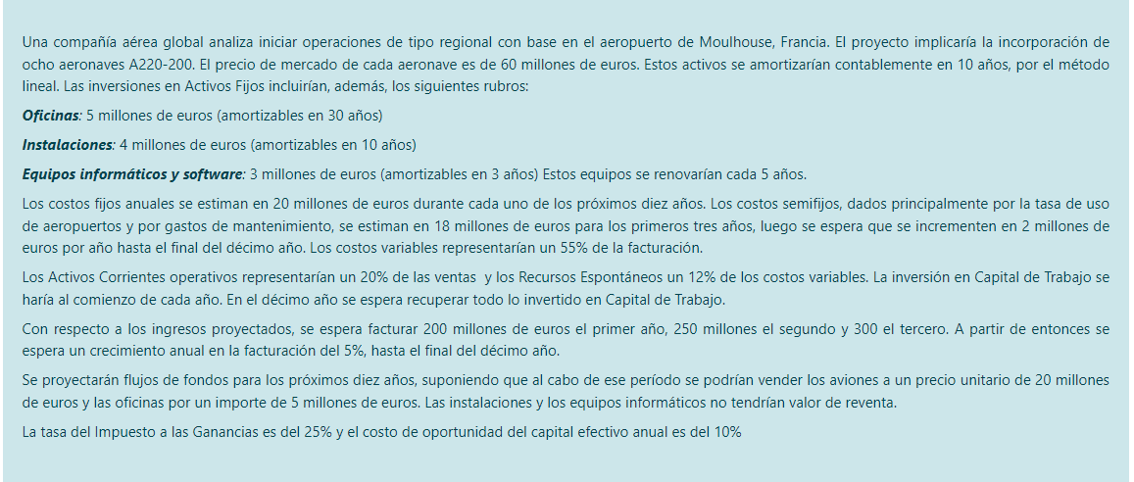

 |  |  |  |  |  |  |  |  |  | recursos espontaneos = pasivo corriente operativo // deuda con el estado, sueldos, deudas co proveedors

ej BONOS
BONOS

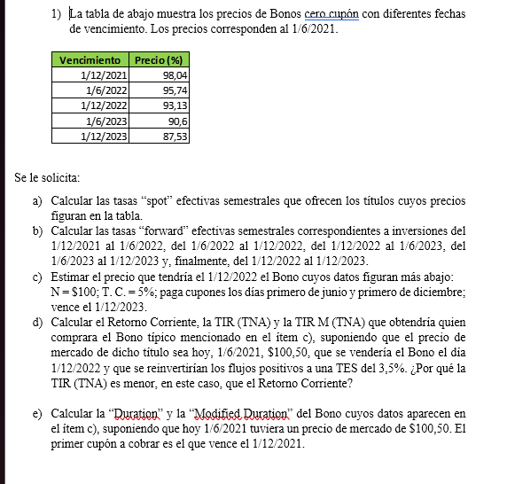
 |  |  |  |  | A) | SPOT TES?

 |  |  |  |  |  | TIEMPO | DECHA | PRECIO | SPOT TES
 |  |  |  |  |  | 0 |  |  |  | ASUMIS QUE ES 100 EL N
 |  |  |  |  |  | 1 | 2021-12-01 | 98.04 | 1.999%
 |  |  |  |  |  | 2 | 2022-06-01 | 95.74 | 2.201%
 |  |  |  |  |  | 3 | 2022-12-01 | 93.13 | 2.401%
 |  |  |  |  |  | 4 | 2023-06-01 | 90.6 | 2.499%
 |  |  |  |  |  | 5 | 2023-12-01 | 87.53 | 2.700%

 |  |  |  |  | B) | TASAS FORWARD TES?

 |  |  |  |  |  |  | FORWARD | SON TIR
 |  |  |  | SEM | 2021-12-01 | 2022-06-01 | 2.4023%
 |  |  |  | SEM | 2022-06-01 | 2022-12-01 | 2.8025%
 |  |  |  | SEM | 2022-12-01 | 2023-06-01 | 2.7925%
 |  |  |  | SEM | 2023-06-01 | 2023-12-01 | 3.5074%
 |  |  |  | ANN | 2022-12-01 | 2023-12-01 | 6.3978% | 3.1493% | 3.1493%

 |  |  |  |  | C)

 |  |  |  | N | 100 | 2022-12-01 | 0 | 98.768656716
 |  |  |  | TC | 0.05 | 2023-06-01 | 2.5 | 2.4320841834
 |  |  |  | M | 2 | 2023-12-01 | 102.5 | 96.336572532

 |  |  |  |  | D)
 |  |  |  |  | RC | 4.975% | ES MAYOR PORQUE LO COMPRAS A UN VALOR MAYOR QUE EL N
 |  |  |  |  | TIR TNA | 4.785%
 |  |  |  |  | TIR M TNA

 |  |  |  |  | MERCADO

 | TIRM = | VF/VA ^ 1/H -1 |  |  |  | 2021-06-01 | -100.5
 | H | TIEMPO QUE DURA LA INVERSION |  |  | 0 | 2021-12-01 | 2.5 | 2.5
 |  | DESDE EL MOMENTO 0 A LA VENTA |  |  | 1 | 2022-06-01 | 2.5 | 2.5875
 |  |  |  |  | 2 | 2022-12-01 | 2.5 | 2.6780625 | 7.7655625 | £7.7656
 |  |  |  |  | 4 | 2022-06-01 | 2.5 | 2.4320841834
 |  |  |  |  | 5 | 2023-12-01 | 102.5 | 96.336572532

 |  |  |  |  | NEGS | 100.5
 |  |  |  |  | POS | £106.5342

 |  |  |  |  | TIRM TES | 1.963%
 |  |  |  |  | TIRM TEA | 3.964%
 |  |  |  |  | TIRM TNA | 3.925%

 |  |  |  |  | E) |  |  | DESCONTADO A TIR
 |  |  |  |  |  |  |  | VA CADA F | VA/PRECIO | MOMENTO*VA*PRECIO
 |  |  |  |  | 0 | 2021-06-01 | -100.5
 |  |  |  |  | 1 | 2021-12-01 | 2.5 | 2.4415800994 | 0.024294329347 | 0.024294329347
 |  |  |  |  | 2 | 2022-06-01 | 2.5 | 2.3845253526 | 0.023726620424 | 0.047453240849
 |  |  |  |  | 3 | 2022-12-01 | 2.5 | 2.328803859 | 0.023172177701 | 0.069516533104
 |  |  |  |  | 4 | 2022-06-01 | 2.5 | 2.274384463 | 0.022630691174 | 0.090522764695
 |  |  |  |  | 5 | 2023-12-01 | 102.5 | 91.070706226 | 0.90617618135 | 4.5308809068
 |  |  |  |  |  |  | 2% | 100.5 | 1 | 4.7626677748 | DURATION
 |  |  |  |  |  |  |  |  |  |  | MENOR AL TIEMPO TOTAL QUE DURA
 |  |  |  |  |  |  |  |  |  |  | A MENOS QEU SEA 0 CUPON CUANDO ES IGUAL

 |  |  |  |  |  |  |  |  |  | 4.6513739435 | QUE TAN SENSIBLE ES EL BONO A LOS CAMBIOS ENLA TIR

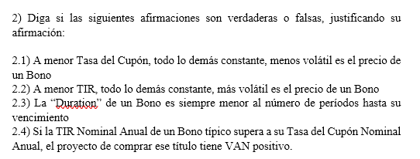

 |  |  | 2.1 | FALSA. TC y Volatilidad.dur mod es que tan sensivle es bono a cambio en la tir. incide pero es la irr la que mide volatilidad. solo con eso n ose sabe que tan volatil es
 |  |  |  | A MENOR TASA DEL CUPON MAYOR ES EL PORCENTAJE DEL VALOR DEL BONO QUE SE EXPLICAP POR EL VAN
 |  |  |  | COMO EL NOMINAL ES FLUJO DEL ULRIMO PEROIDO, SI AUMENTA EL POCENTAJE DE VALOR DEL BONO EXPLICADO POR EL ACTUAL DEL NOMINAL, AMYOR ES L TIEMPO PROMEDIO HASTA EL BENCIMIENTO DE LOS FLUJOS DE FONDO. MAYOR DURATION MAYOR MODIFIED DURATION
 |  |  | 2.2 | VERDADER. BAJA LA TIRA BAJA EL PRECIO MAS VOLATIL
 |  |  |  | FUNCION PRECIO ES DECRECIENTE Y CONVEXA RESPECTO A LA TIR OSEA QUE TIR MAYOR INDICA MAS PENDIENTE EN LA FUNCION PRECIO
 |  |  |  | ASI QUE MEOR TIR MAYOR SENSIBILDIAD DEL PRECIO RESPECTO DE CAMBIOS EN LA TIR
 |  |  |  | MENOR TIR IMPLICA PROPORCIONAL,ENTE AUMENTA MAS EL VALRO ACTUAL DE LOS FLUJOS MAS LEJANOS EN EL TIEMPO
 |  |  |  | ASI QUE EL TIEMPO PROPMEDIO HASTA EL VENCIMIENTO DE LOS FLUJ S SE INCREMENTA Y AUMENTA LA DURATION
 |  |  | 2.3 | FALSO A MENOS QUE SEA 0CUPON, CUANDO ES IGUAL
 |  |  | 2.4 | IMPACTA EN EL VAN LA TIR Y LA TASA CUPON
 |  |  |  | VAN = VALOR - PRECIO[FLUJOS DESCONTADO A K]
 |  |  |  | PRECIO = VALORES DESCONTADOS A TIR
 |  |  |  | NO DICE NADA SOBRE COSTO DE OPORTUNIDAD QUE ES LO QUE SI ESTA RELACIONADO
 |  |  |  | SI TIR SUPERA AL TC EL PRECIO ES MENOR QUE EL VALOR NOMINAL , PERO NO QUIERE DECIR QUE SEA MENOR QUE EL VALOR DELBONO
 |  |  | 2.5 | MISMO QUE ANTES
 |  |  |  | TC NO INFLUENCIA Y SE PUEDE COMPARAR SOLO TIR Y K
 |  |  |  | SI LA TCES MAYOR AL K, EL VALOR NOMINAL ES MENOR QUE EL VALOR DEL BONO , PERO NO QUIERE DECIR QUE EL VALOR DEL BONO SEA MAYOR AL PRECIO

 |  |  |  |  | Semestre | Fecha | Flujo | k | Fecha | Bono 1 | Bono 2 | Bono 3 | Bono 4 | VA de cada flujo
 |  |  |  |  | 0 | 2022-11-30 |  |  | 2022-11-30 | -97.56 | -95 | -92.32 | -89.54
 |  |  |  |  | 1 | 2023-05-30 | 6 | 2.50% | 2023-05-30 | 100 | 0 | 0 | 0 | 5.8536
 |  |  |  |  | 2 | 2023-11-30 | 6 | 2.60% | 2023-11-30 |  | 100 | 0 | 0 | 5.7
 |  |  |  |  | 3 | 2024-05-30 | 6 | 2.70% | 2024-05-30 |  |  | 100 | 0 | 5.5392
 |  |  |  |  | 4 | 2024-11-30 | 106 | 2.80% | 2024-11-30 |  |  |  | 100 | 94.9124
 |  |  |  |  |  |  |  |  | TIR (TES) | 2.50% | 2.60% | 2.70% | 2.80% | £112.01 | PRECIO
 |  |  |  |  |  |  |  |  |  | S 0,1 | S 0,2 | S 0,3 | S 0,4
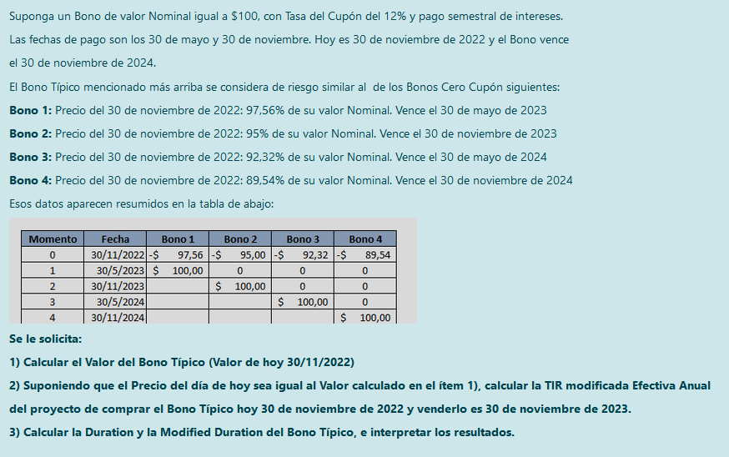
 |  |  |  |  | Semestre | Fecha | Flujo
 |  |  |  |  | 0 | 2022-11-30 | -$ 112.01 |  | COMPRO |  | (1+ S 0,2)^2 |  | = | (1+ S 0,1)(1+ f 1,2)
 |  |  |  |  | 1 | 2023-05-30 | 6 | f 1,2 = | 0.026947368421
 |  |  |  |  | 2 | 2023-11-30 | 6 | + Precio 2 | VENDO
 |  |  |  |  | 3 | 2024-05-30 | 6 | f 2,3 = | 0.029029462738 |  | (1+ S 0,3)^3 |  | = | ((1+ S 0,2)^2)(1+ f2,3)
 |  |  |  |  | 4 | 2024-11-30 | 106 | f 2,4 = | 0.030038025369

 |  |  |  |  | Precio 2 = | £5.83 | + | £99.91 |  |  | (1+ S 0,4)^4 |  | = | ((1+ S 0,2)^2)(1+ f 2,4)^2
 |  |  |  |  | VF 2 (F+) = | £117.90
 |  |  |  |  | VA 0 (F-) = | $ 112.01
 |  |  |  |  | TIR M (TEA) = | 5.26%
 |  |  |  |  | H = 1 | AÑOS

EJ PROY 1
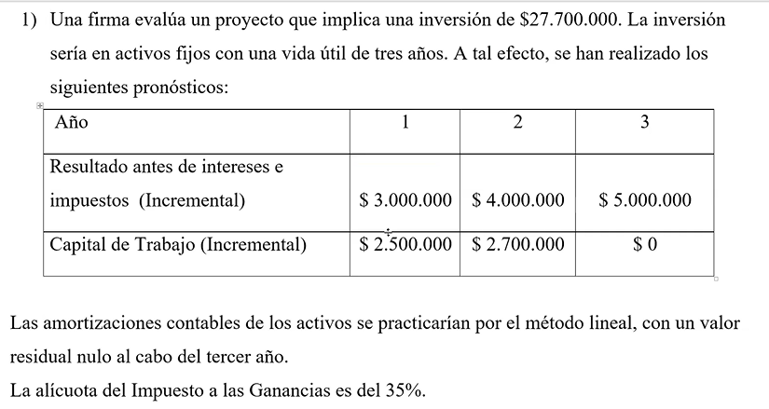
 |  |  |  |  |  | TRANSFRMAR LO CONTABLE DEVENGADO A LO FINANCIERO PERCIBIDO | 0.00 | 1.00 | 2.00 | 3.00
 |  |  |  |  |  | VENTAS
 |  |  |  |  |  | COSTOS VARAIBLES EROGABLES
 |  |  |  |  |  | CSTOS FIJOS EROGABLES
 |  |  |  |  |  | COSTOS NO EROGABLES (AMORTIZACIONES) |  | 9,233,333.33 | 9,233,333.33 | 9,233,333.33
 |  |  |  |  |  | RESULTADO POR VENTA DE ACTIVOS FIJOS
 |  |  |  |  |  | EBIT = VENTAS - COSTO VARIABLE - COSTO FIJO - AMORTIZACION + RESULT POR VENTA DE ACTIVOS FIJOS |  | 3,000,000.00 | 4,000,000.00 | 5,000,000.00
 |  |  |  |  |  | IMPUESTO A LAS GANANCIAS (EBIT*0,35) |  | 1,050,000.00 | 1,400,000.00 | 1,750,000.00

 |  |  |  |  |  | ACTIVO CORRIENTE
 |  |  |  |  |  | PASIVO CORRIENTE
 |  |  |  |  |  | CAPITAL DE TRABAJO [ ACTIVO CORRIENTE - PASIVO CORRIENTE ] |  | 2,500,000.00 | 2,700,000.00 | 0.00
 |  |  |  |  |  | INVERSION EN CAPITAL DE TRABAJO [NETO DE INVERISON] |  | 2,500,000.00 | 200,000.00 | -2,700,000.00
 |  |  |  |  |  | FLUJOS DE FONDO OPERATIVOS |  | 8,683,333.33 | 11,633,333.33 | 15,183,333.33 | FFO=EBIT+AMORT-GAN-INVERISON C TRAB

27,700,000.00 | 9,233,333.33 |  |  |  |  | ACTIVO NO CORRIENTE [NETO DE AMORT] | 27,700,000.00 | 18,466,666.67 | 9,233,333.33 | 0.00
 |  |  |  |  |  | INVERSION EN ACTIVO CORRIENTE (valor libros) ASEGURARSE DE NODEJAR INVERSIOANS EXTRAS EN LOS AÑOS OCMO COMPRAR OTRA O MEJORARLA// SI SE VENDIO O COMPRO ALGUNA | 27,700,000.00 | 0.00 | 0.00 | 0.00
 |  |  |  |  |  | FLUJO DE FONDOS LIBRES | -27,700,000.00 | 8,683,333.33 | 11,633,333.33 | 15,183,333.33 | FFL
AMORT LINEAL |  |  |  |  |  |  |  |  |  |  | FFO-INVERSION EN ACTIOC NO CORR
COSTO/AÑOS DE VIDA UTIL |  |  |  |  |  | tir tea | 0.12
DURANTE ESOS AÑOS |  |  |  |  |  | van | 134,195.06
 |  |  |  |  |  | PERIODO |  | 1.00 | 2.00 | 3.00 | 4.00
 |  |  |  |  |  | descontados | -27,700,000.00 | 7,752,976.19 | 9,274,022.11 | 10,807,196.76
 |  |  |  |  |  | flujos descontados acumulados | -27,700,000.00 | -19,947,023.81 | -10,673,001.70 | 134,195.06
 |  |  |  |  |  |  |  |  |  | recupero en tres
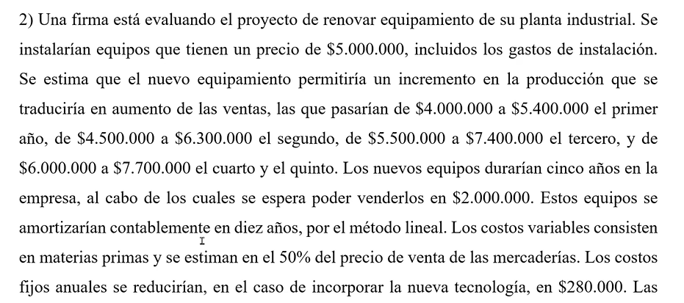
 |  |  |  |  |  |  | 0.00 | 1.00 | 2.00 | 3.00 | 4.00 | 5.00
 |  |  |  |  |  | VENTAS |  | 1,400,000.00 | 1,800,000.00 | 1,900,000.00 | 1,700,000.00 | 1,700,000.00 | nueva | 5,000,000.00 | 500,000.00
 |  |  |  |  |  | COSTOS VARAIBLES EROGABLES |  | 700,000.00 | 900,000.00 | 950,000.00 | 850,000.00 | 850,000.00 | vieja | 1,000,000.00 | 200,000.00
 |  |  |  |  |  | CSTOS FIJOS EROGABLES |  | -280,000.00 | -280,000.00 | -280,000.00 | -280,000.00 | -280,000.00 |  | v. venta | residual
 |  |  |  |  |  | COSTOS NO EROGABLES (AMORTIZACIONES) |  | 300,000.00 | 300,000.00 | 300,000.00 | 300,000.00 | 300,000.00 | nueva | 1,300,000.00 | 1,000,000.00 | 300,000.00
 |  |  |  |  |  | RESULTADO POR VENTA DE ACTIVOS FIJOS | 300,000.00 |  |  |  |  | -500,000.00 | vieja | 2,000,000.00 | 2,500,000.00 | -500,000.00
 |  |  |  |  |  | EBIT = VENTAS - COSTO VARIABLE - COSTO FIJO - AMORTIZACION + RESULT POR VENTA DE ACTIVOS FIJOS | 300,000.00 | 680,000.00 | 880,000.00 | 930,000.00 | 830,000.00 | 330,000.00
 |  |  |  |  |  | IMPUESTO A LAS GANANCIAS (EBIT*0,35) | 105,000.00 | 238,000.00 | 308,000.00 | 325,500.00 | 290,500.00 | 115,500.00

 |  |  |  |  |  | ACTIVO CORRIENTE |  | £230,136.99 | £295,890.41 | £312,328.77 | £279,452.05 |  | ventas * dias clientes / 365 |  | proxy
 |  |  |  |  |  | PASIVO CORRIENTE |  | £57,534.25 | £73,972.60 | £78,082.19 | £69,863.01
 |  |  |  |  |  | CAPITAL DE TRABAJO [ ACTIVO CORRIENTE - PASIVO CORRIENTE ] |  | £172,602.74 | £221,917.81 | £234,246.58 | £209,589.04 | £-
 |  |  |  |  |  | INVERSION EN CAPITAL DE TRABAJO [NETO DE INVERISON] |  | £172,602.74 | £49,315.07 | £12,328.77 | -£24,657.53 | -£209,589.04
 |  |  |  |  |  | FLUJOS DE FONDO OPERATIVOS |  | £569,397.26 | £822,684.93 | £892,171.23 | £864,157.53 | £724,089.04

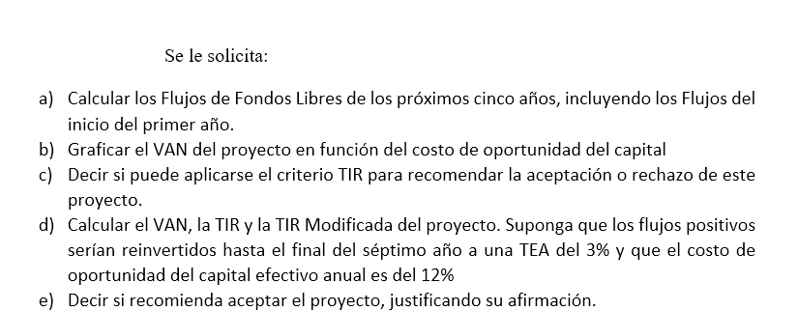
 |  |  |  |  |  | ACTIVO NO CORRIENTE [NETO DE AMORT] | 5,000,000.00
 |  |  |  |  |  | INVERSION EN ACTIVO CORRIENTE (valor libros) ASEGURARSE DE NODEJAR INVERSIOANS EXTRAS EN LOS AÑOS OCMO COMPRAR OTRA O MEJORARLA// SI SE VENDIO O COMPRO ALGUNA | 5,000,000.00
 |  |  |  |  |  | FLUJO DE FONDOS LIBRES

 |  | 2)
 |  | Año | 0 | 1 | 2 | 3 | 4 | 5 |  | k | VAN
 |  | Ventas |  | £1,400,000.00 | £1,800,000.00 | £1,900,000.00 | £1,700,000.00 | £1,700,000.00 |  | 0.00% | $ 2,567,500.00
 |  | Costos Variables Erogables |  | £700,000.00 | £900,000.00 | £950,000.00 | £850,000.00 | £850,000.00 |  | 1.00% | $ 2,329,215.56
 |  | Costos Fijos Erogables |  | -£280,000.00 | -£280,000.00 | -£280,000.00 | -£280,000.00 | -£280,000.00 |  | 2.00% | $ 2,103,189.32
 |  | Costos no Erogables (Amortizaciones) |  | £300,000.00 | £300,000.00 | £300,000.00 | £300,000.00 | £300,000.00 |  | 3.00% | $ 1,888,655.69
 |  | Resultado por venta de Activos | £300,000.00 |  |  |  |  | -£500,000.00 |  | 4.00% | $ 1,684,904.47
 |  | EBIT | £300,000.00 | £680,000.00 | £880,000.00 | £930,000.00 | £830,000.00 | £330,000.00 |  | 5.00% | $ 1,491,276.31
 |  | Impuesto a las Ganancias | £105,000.00 | £238,000.00 | £308,000.00 | £325,500.00 | £290,500.00 | £115,500.00 |  | 6.00% | $ 1,307,158.65
 |  |  |  |  |  |  |  |  |  | 7.00% | $ 1,131,981.91
 |  | Activo Corriente |  | £230,136.99 | £295,890.41 | £312,328.77 | £279,452.05 |  |  | 8.00% | $ 965,216.12
 |  | Pasivo Corriente |  | £57,534.25 | £73,972.60 | £78,082.19 | £69,863.01 |  |  | 9.00% | $ 806,367.79
 |  | Capital de Trabajo | £- | £172,602.74 | £221,917.81 | £234,246.58 | £209,589.04 | £- |  | 10.00% | $ 654,977.08
 |  | Inversión en Capital de Trabajo | £- | £172,602.74 | £49,315.07 | £12,328.77 | -£24,657.53 | -£209,589.04 |  | 11.00% | $ 510,615.22
 |  | FLUJOS DE FONDOS OPERATIVOS | £195,000.00 | £569,397.26 | £822,684.93 | £892,171.23 | £864,157.53 | £724,089.04 |  | 12.00% | $ 372,882.11
 |  |  |  |  |  |  |  |  |  | 13.00% | $ 241,404.14
 |  |  |  |  |  |  |  |  |  | 14.00% | $ 115,832.24
 |  | Activo no Corriente neto de amortizaciones | £4,000,000.00 | £3,700,000.00 | £3,400,000.00 | £3,100,000.00 | £2,800,000.00 | £- |  | 14.96% | $ 0.00
 |  | Inversión en Activo no Corriente (a valor libros) | £4,000,000.00 | £- | £- | £- | £- | -£2,500,000.00 |  | 15.00% | -$ 4,159.94
 |  | FLUJOS DE FONDOS LIBRES | -£3,805,000.00 | £569,397.26 | £822,684.93 | £892,171.23 | £864,157.53 | £3,224,089.04 |  | 16.00% | -$ 118,877.76
 |  | TIR = | 14.96% |  |  |  |  |  |  | 17.00% | -$ 228,607.06
 | VAN
0 | 2567500
0.01 | 2329215.5621
0.02 | 2103189.3236
0.03 | 1888655.6925
0.04 | 1684904.4672
0.05 | 1491276.3134
0.06 | 1307158.6508
0.07 | 1131981.9088
0.08 | 965216.11557
0.09 | 806367.78624
0.1 | 654977.08375
0.11 | 510615.22434
0.12 | 372882.10549
0.13 | 241404.13509
0.14 | 115832.24328
0.14964565876 | 5.5879354477E-09
0.15 | -4159.940051
0.16 | -118877.7572
0.17 | -228607.05758
0.18 | -333615.60811
0.19 | -434154.39003
0.2 | -530458.79224
0.21 | -622749.71028
 |  |  |  |  |  |  |  |  |  | 18.00% | -$ 333,615.61
 |  |  |  |  |  |  |  |  |  | 19.00% | -$ 434,154.39
 |  |  |  |  |  |  |  |  |  | 20.00% | -$ 530,458.79
 |  |  |  |  |  |  |  |  |  | 21.00% | -$ 622,749.71

 |  |  |  | Se puede aplicar el criterior TIR para recomendar la aceptación o rechazo del proyecto, dado que el proyecto tiene solamente un cambio de signo

 |  |  |  | VAN (k = 12%) = | $ 372,882.11

 |  |  |  | Dado que la TIR es mayor que k, el VAN es positivo
 |  |  |  | Recomiendo aceptar el proyecto.

 |  |  |  | VA 0 (F-) = | $ 3,805,000.00
 |  |  |  | VF 7 (F+) = | $ 7,002,478.33
 |  |  |  | TIR M = | 9.10%

 | 3)

 |  | Año | 0 | 1 | 2 | 3 | 4 | 5 | 6 | 7
 |  | Ventas |  |  | £4.00 | £4.32 | £4.67 | £5.04 | £5.44 | £5.88 | £6.35
 |  | Costos Variables Erogables |  |  | £2.80 | £3.02 | £3.27 | £3.53 | £3.81 | £4.11 | £4.44
 |  | Costos Fijos Erogables |  |  | £0.60 | £0.60 | £0.60 | £0.60 | £1.00 | £1.00
 |  | Costos no Erogables (Amortizaciones) |  |  | £0.84 | £0.84 | £0.84 | £0.84 | £0.84 | £0.84
 |  | Resultado por venta de Activos
 |  | EBIT | £- | £- | -£0.24 | -£0.14 | -£0.04 | £0.07 | -£0.21 | -£0.08
 |  | Impuesto a las Ganancias | £- | £- | -£0.07 | -£0.04 | -£0.01 | £0.02 | -£0.06 | -£0.02

 |  | Activo Corriente |  | £0.52 | £0.53 | £0.54 | £0.55 | £0.56 | £0.58 | £0.59
 |  | Pasivo Corriente |  | £0.77 | £0.83 | £0.89 | £0.97 | £1.04 | £1.13 | £1.22
 |  | Capital de Trabajo | £- | -£0.25 | -£0.30 | -£0.35 | -£0.42 | -£0.48 | -£0.55 | -£0.63
 |  | Inversión en Capital de Trabajo | £- | -£0.25 | -£0.05 | -£0.06 | -£0.06 | -£0.07 | -£0.07 | -£0.08
 |  | FLUJOS DE FONDOS OPERATIVOS | £- | £0.25 | £0.72 | £0.80 | £0.87 | £0.96 | £0.77 | £0.86

 |  | Activo no Corriente neto de amortizaciones | £2.00 | £9.60 | £8.76 | £7.92 | £7.08 | £6.24 | £5.40 | £4.56
 |  | Inversión en Activo no Corriente (a valor libros) | £2.00 | £7.60 | £- | £- | £- | £- | £- | £-
 |  | FLUJOS DE FONDOS LIBRES | -£2.00 | -£7.35 | £0.72 | £0.80 | £0.87 | £0.96 | £0.77 | £0.86

 |  | Los honorarios del estudio de arquitectos son costos hundidos. Su pago no depende de si se acepta o no el proyecto. No forman parte de los flujos generados por el proyecto, por lo que no deben
 |  | ser incluidos en el cálculo del VAN.

 |  | VA de la perpetuidad en t = 6: | 14.371708296
 |  | VA de la perpetuidad en t = 0: | 8.5693800884
 |  | VA de los primeros seis flujos futuros: | -$ 3.83
 |  | VAN = | $ 2.74 | Dado que el VAN esperado es positivo, se recomienda aceptar el proyecto

ej PROY 2
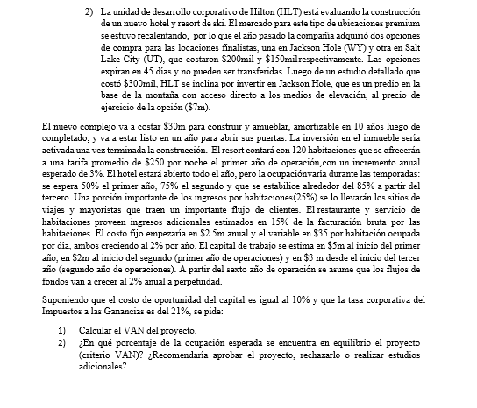
adquirio dos opciones de compra el año pasado (costo hundido)
JH | 200,000.00 | CH
SLC | 150,000.00 | CH |  |  |  |  |  |  |  |  | PRIMER AÑO DE PERPETUIDAD |  |  |  |  |  |  | Habitaciones | 120 | 120 | 120 | 120 | 120 | 120
ESTUDIO | 300,000.00 | CH |  | 0.00 | 1.00 | 2.00 | 3.00 | 4.00 | 5.00 | 6.00 | 7.00 |  |  |  |  |  | 1 | Ocupación | 0 | 0.75 | 0.85 | 0.85 | 0.85 | 0.85
PRECIO QUE DEBERIA PAGARSE EN 0 = | 7,000,000.00 |  | VENTAS |  |  |  |  |  |  |  |  |  |  |  |  |  |  | Tarifa promedio | £250.00 | £257.50 | £265.23 | £273.18 | £281.38 | £289.82
CONSTRUCCION Y AMUEBLAR | 30,000,000.00 | AMORTIZABLE EN 10 AÑOS | COSTOS VARAIBLES EROGABLES |  |  |  |  |  |  |  |  |  |  |  |  |  |  | Ingresos restaurantes | $ - | $ 3,476.25 | $ 4,057.94 | $ 4,179.68 | $ 4,305.07 | $ 4,434.22
INVERSION ACTIVADA UNA VEZ TERMINADA LA CONSTRUCCION |  |  | CSTOS FIJOS EROGABLES |  |  | 2,500,000.00 | 2,550,000.00 | 2,601,000.00 | 2,653,020.00 | 2,706,080.40 | 2,760,202.01 |  |  |  |  |  |  | Comisiones agencias | $ - | $ - | $ - | $ - | $ - | $ -
HABITACIONES | 120.00 |  | COSTOS NO EROGABLES (AMORTIZACIONES) |  |  |  |  |  |  |  |  |  |  |  |  |  |  | Ingresos anuales | £- | £7,612,987.50 | £8,886,894.08 | £9,153,500.90 | £9,428,105.92 | £9,710,949.10
TARIFA POR HABITACION | 250.00 |  | RESULTADO POR VENTA DE ACTIVOS FIJOS |  |  |  |  |  |  |  |  |  |  |  |  |  |  | Costos variables por habitación ocupada | £35.00 | £35.70 | £36.41 | £37.14 | £37.89 | £38.64
INCREMENTO ANUAL DE LA TARIFA | 0.03 |  | EBIT |  |  |  |  |  |  |  |  |  |  |  |  | Año | 0 | 1 | 2 | 3 | 4 | 5 | 6 | 7
OCUPACION A1 | 0.50 |  | IMPUESTO A LAS GANANCIAS |  |  |  |  |  |  |  |  |  |  |  |  | Ventas |  |  | £- | £7,612,987.50 | £8,886,894.08 | £9,153,500.90 | £9,428,105.92 | £9,710,949.10
OCUPACION A2 | 0.75 |  |  |  |  |  |  |  |  |  |  |  |  |  |  | Costos Variables Erogables |  |  | £- | £- | £- | £- | £- | £-
OCUPACION A3 YPOSTERIORES | 0.85 |  | ACTIVO CORRIENTE |  |  |  |  |  |  |  |  |  |  |  |  | Costos Fijos Erogables |  |  | £2,500,000.00 | £2,550,000.00 | £2,601,000.00 | £2,653,020.00 | £2,706,080.40 | £2,760,202.01
INGRESO POR HABITACION QUE VA A LA AGENCIA | 0.25 | DEL INGRESO POR HABITACION | PASIVO CORRIENTE |  |  |  |  |  |  |  |  |  |  |  |  | Costos no Erogables (Amortizaciones) |  |  | £3,000,000.00 | £3,000,000.00 | £3,000,000.00 | £3,000,000.00 | £3,000,000.00 | £3,000,000.00
INGRESOS ADICIONALES | 0.15 | DE LA FACTURACION BRUTA | CAPITAL DE TRABAJO |  |  | 2,000,000.00 |  |  |  |  |  |  |  |  |  | Resultado por venta de Activos
COSTO FIJO | 2,500,000.00 | CRECE AL 2% | INVERSION EN CAPITAL DE TRABAJO |  |  |  |  |  |  |  |  |  |  |  |  | EBIT | £- | £- | -£5,500,000.00 | £2,062,987.50 | £3,285,894.08 | £3,500,480.90 | £3,722,025.52 | £3,950,747.09
COSTO VARIABLE | 35.00 | CRECE AL 2% // POR HABITACION OCUPADA POR DIA | FLUJOS DE FONDO OPERATIVOS |  |  |  |  |  |  |  |  |  |  |  |  | Impuesto a las Ganancias | £- | £- | -£1,155,000.00 | £433,227.38 | £690,037.76 | £735,100.99 | £781,625.36 | £829,656.89
CAPITAL DE TRABAJO A1 | 5,000,000.00
CAPITAL DE TRABAJO A2 - PRIMERO DE OPERACIONES | 2,000,000.00 |  | ACTIVO NO CORRIENTE [NETO DE AMORT] | 7,000,000.00 |  |  |  |  |  |  |  |  |  |  |  | Activo Corriente
CAPITAL DE TRABAJO A3 - SEGUNDO DE OPERACIONES Y POSTERIOR | 3,000,000.00 |  | INVERSION EN ACTIVO CORRIENTE (valor libros) | 7,000,000.00 | 30,000,000.00 |  |  |  |  |  |  |  |  |  |  | Pasivo Corriente
LUEGO DEL AÑO 6, CRECEN A 6% PERPETUIDAD |  |  | FLUJO DE FONDOS LIBRES |  |  |  |  |  |  |  |  |  |  |  |  | Capital de Trabajo | £5,000,000.00 | £2,000,000.00 | £3,000,000.00 | £3,000,000.00 | £3,000,000.00 | £3,000,000.00 | £3,000,000.00 | £3,000,000.00
C OPORTUNIDAD | 0.10 |  |  |  |  |  |  |  |  |  |  |  |  |  |  | Inversión en Capital de Trabajo | £5,000,000.00 | -£3,000,000.00 | £1,000,000.00 | £- | £- | £- | £- | £-
GANANCIAS | 0.21 |  |  |  |  |  |  |  |  |  |  |  |  |  |  | FLUJOS DE FONDOS OPERATIVOS | -£5,000,000.00 | £3,000,000.00 | -£2,345,000.00 | £4,629,760.13 | £5,595,856.32 | £5,765,379.91 | £5,940,400.16 | £6,121,090.20

 |  |  |  |  |  |  |  |  |  |  |  |  |  |  |  | Activo no Corriente neto de amortizaciones | £7,000,000.00 | £37,000,000.00 | £34,000,000.00 | £31,000,000.00 | £28,000,000.00 | £25,000,000.00 | £22,000,000.00 | £19,000,000.00
 |  |  |  |  |  |  |  |  |  |  |  |  |  |  |  | Inversión en Activo no Corriente (a valor libros) | £7,000,000.00 | £30,000,000.00 | £- | £- | £- | £- | £- | £-
 |  |  |  |  |  |  |  |  |  |  |  |  |  |  |  | FLUJOS DE FONDOS LIBRES | -£12,000,000.00 | -£27,000,000.00 | -£2,345,000.00 | £4,629,760.13 | £5,595,856.32 | £5,765,379.91 | £5,940,400.16 | £6,121,090.20

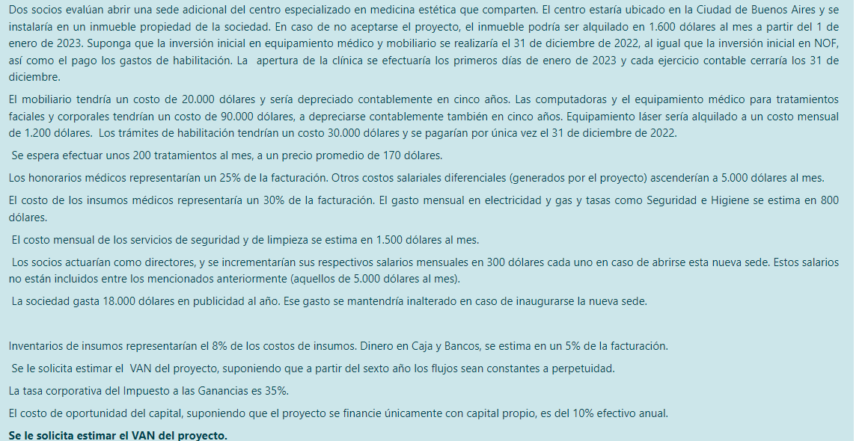
 |  |  |  |  |  |  |  |  |  |  |  |  |  |  |  | VA de la perpetuidad en t = 6: | £76,513,627.55
 |  |  |  |  |  |  |  |  |  |  |  |  |  |  |  | VA de la perpetuidad en t = 0: | £43,189,948.05
 |  |  |  |  |  |  |  |  |  |  |  |  |  |  |  | VA de los primeros seis flujos futuros: | -$ 12,249,970.26
 |  |  |  |  |  |  |  |  |  |  |  |  |  |  | 1) | VAN = | $ 18,939,977.79

 |  |  |  |  |  |  |  |  |  |  |  |  |  |  | 2) | El VAN sería nulo si se alcanzara el | 80.20% | de la ocupación esperada.

Una empresa de barcazas está estudiando establecer una subsidiaria para el transporte de granos en el río Paraná. La primera etapa a evaluar consta de veinticuatro barcazas, a un costo de 20 millones cada unidad. Las embarcaciones se depreciarían linealmente en 10 años.

El puesto de control y las oficinas administrativas cuestan 5 millones (a depreciarse en 30 años). Las instalaciones portuarias cuestan 4 millones (a depreciarse en 10 años). El software y los equipos informáticos cuestan 3 millones (a depreciarse en 3 años) y deberán ser renovados al mismo costo cada cinco años.

Los costos fijos (principalmente sueldos del personal) se estiman en 10 millones el primer año, 15 millones el segundo año y 20 millones a partir del tercero. Los costos de mantenimiento se estiman en 9 millones el primer año, 18 millones el segundo y a partir de ahí se incrementarían en 1,5 millones todos los años. Los costos variables se estiman en un 50% de la facturación bruta. El capital de trabajo se estima será igual al 10% de la facturación proyectada para el año en curso, integrable al comienzo de cada año (o sea, el capital de trabajo del año 1 es necesario desde el momento 0).

Los ingresos están previstos en 12,5 millones por barcaza los primeros dos años, y luego se espera incremento anual del 3% de la facturación.

Al cabo de diez años se asume la conclusión del proyecto, con un valor de recupero de 6 millones para cada barcaza y 5 millones para las oficinas y el puesto de control. Los demás activos fijos no tendrían valor de recupero.

Los resultados de la firma son gravados con una alícuota de impuesto a las ganancias del 35%.

El costo de oportunidad del capital es del 10% anual en el caso de que los accionistas sean los únicos aportantes de capital

Se pide:

1) Calcular los Flujos de Fondos Libres del proyecto.

2) Calcular el VAN del proyecto de inversión, bajo el supuesto de que los accionistas sean los únicos aportantes de capital.

3) Calcular el VAN del proyecto bajo el supuesto de que el mismo permita a la empresa emitir un Bono con vencimiento al cabo de diez años, momento en el que se amortizaría todo el capital. La tasa del cupón sería del 5% y los pagos de cupones serían semestrales. El valor Nominal sería de 250 millones.

 |  | Año | 0 | 1 | 2 | 3 | 4 | 5 | 6 | 7 | 8 | 9 | 10
 |  | Ventas |  | £300.00 | £300.00 | £309.00 | £318.27 | £327.82 | £337.65 | £347.78 | £358.22 | £368.96 | £380.03
 |  | Costos Fijos Operativos Erogables |  | £10.00 | £15.00 | £20.00 | £20.00 | £20.00 | £20.00 | £20.00 | £20.00 | £20.00 | £20.00
 |  | Costos Semifijos Operativos Erogables |  | £9.00 | £18.00 | £19.50 | £21.00 | £22.50 | £24.00 | £25.50 | £27.00 | £28.50 | £30.00
 |  | Costos Variables Operaivos Erogables |  | £150.00 | £150.00 | £154.50 | £159.14 | £163.91 | £168.83 | £173.89 | £179.11 | £184.48 | £190.02
 |  | Depreciaciones y Amortizaciones |  | £49.57 | £49.57 | £49.57 | £48.57 | £48.57 | £49.57 | £49.57 | £49.57 | £48.57 | £48.57
 |  | Ingreso por venta de activos fijos |  |  |  |  |  |  |  |  |  |  | £149.00
 |  | Costo de venta de activos fijos |  |  |  |  |  |  |  |  |  |  | £3.33 | 3.3333333333
 |  | Resultado antes de intereses e impuesos | £- | £81.43 | £67.43 | £65.43 | £69.57 | £72.84 | £75.26 | £78.82 | £82.54 | £87.41 | £237.12
 |  | Impuesto a las Ganancias | £- | £28.50 | £23.60 | £22.90 | £24.35 | £25.49 | £26.34 | £27.59 | £28.89 | £30.60 | £82.99

 |  | Activo Corriente
 |  | Pasivo Corriente
 |  | Capital de Trabajo | £30.00 | £30.00 | £30.90 | £31.83 | £32.78 | £33.77 | £34.78 | £35.82 | £36.90 | £38.00 | £-
 |  | Inversión en Capital de Trabajo | £30.00 | £- | £0.90 | £0.93 | £0.95 | £0.98 | £1.01 | £1.04 | £1.07 | £1.11 | -£38.00
 |  | Inversión en Activo no Corriente | £492.00 | £- | £- | £- | £- | £3.00 | £- | £- | £- | £- | -£3.33
 | 1) | Flujos de Fondos Libres | -£522.00 | £102.50 | £92.50 | £91.17 | £92.83 | £91.93 | £97.47 | £99.76 | £102.14 | £104.28 | £244.03

 | 2) | VAN = | $ 128.78 | > 0, recomiendo aceptar
 |  |  | 0 | 1 | 2 | 3 | 4 | 5 | 6 | 7 | 8 | 9 | 10
 |  | Activos Fijos
 |  | Barcos | 480
 |  | Puesto de control y oficinas | 5
 |  | Instalaciones | 4
 |  | Equipos informáticos | 3 |  |  |  |  | 3
 |  | TOTAL | 492 | 0 | 0 | 0 | 0 | 3 | 0 | 0 | 0 | 0 | 0

 |  | Amortizaciones y Depreciaciones
 |  | Barcos |  | 48 | 48 | 48 | 48 | 48 | 48 | 48 | 48 | 48 | 48
 |  | Puesto de control y oficinas |  | 0.16666666667 | 0.16666666667 | 0.16666666667 | 0.16666666667 | 0.16666666667 | 0.16666666667 | 0.16666666667 | 0.16666666667 | 0.16666666667 | 0.16666666667
 |  | Instalaciones |  | 0.4 | 0.4 | 0.4 | 0.4 | 0.4 | 0.4 | 0.4 | 0.4 | 0.4 | 0.4
 |  | Equipos informáticos |  | 1 | 1 | 1 | 0 | 0 | 1 | 1 | 1 | 0 | 0
 |  | TOTAL |  | 49.566666667 | 49.566666667 | 49.566666667 | 48.566666667 | 48.566666667 | 49.566666667 | 49.566666667 | 49.566666667 | 48.566666667 | 48.566666667

 |  |  | 0 | 1 | 2 | 3 | 4 | 5 | 6 | 7 | 8 | 9 | 10
 |  | Valor contable residual
 |  | Barcos | 480 | 432 | 384 | 336 | 288 | 240 | 192 | 144 | 96 | 48 | 0
 |  | Puesto de control y oficinas | 5 | 4.8333333333 | 4.6666666667 | 4.5 | 4.3333333333 | 4.1666666667 | 4 | 3.8333333333 | 3.6666666667 | 3.5 | 3.3333333333
 |  | Instalaciones | 4 | 3.6 | 3.2 | 2.8 | 2.4 | 2 | 1.6 | 1.2 | 0.8 | 0.4 | 0.00
 |  | Equipos informáticos | 3 | 2 | 1 | 0 | 0 | 3 | 2 | 1 | 0 | 0 | 0
 |  | TOTAL | 492

 |  | Semestre | Cupones | Escudo Fiscal | VA de los
 |  | 0 |  |  | Escudos Fiscales = | $ 34.10
 |  | 1 | 6.25 | 2.1875
 |  | 2 | 6.25 | 2.1875 | 3) | VAN incluyendo el efecto de la deuda = |  |  |  |  |  | $ 162.88
 |  | 3 | 6.25 | 2.1875
 |  | 4 | 6.25 | 2.1875
 |  | 5 | 6.25 | 2.1875
 |  | 6 | 6.25 | 2.1875
 |  | 7 | 6.25 | 2.1875
 |  | 8 | 6.25 | 2.1875
 |  | 9 | 6.25 | 2.1875
 |  | 10 | 6.25 | 2.1875
 |  | 11 | 6.25 | 2.1875
 |  | 12 | 6.25 | 2.1875
 |  | 13 | 6.25 | 2.1875
 |  | 14 | 6.25 | 2.1875
 |  | 15 | 6.25 | 2.1875
 |  | 16 | 6.25 | 2.1875
 |  | 17 | 6.25 | 2.1875
 |  | 18 | 6.25 | 2.1875
 |  | 19 | 6.25 | 2.1875
 |  | 20 | 6.25 | 2.1875

